SPORT - činnost
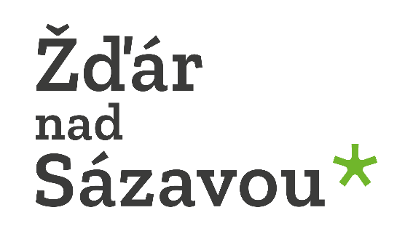

ZÁVĚREČNÁ ZPRÁVA A VYÚČTOVÁNÍ POSKYTNUTÉ DOTACE MĚSTA ŽĎÁR NAD SÁZAVOU

DOTAČNÍ PROGRAM: | SPORT 20XX činnost

PŘÍJEMCE PODPORY:

NÁZEV PROJEKTU:

Popis realizace projektu: (popište, jak byl podpořený projekt zrealizován, případně jakou firmou):

Skutečný začátek a konec realizace projektu:

Poznámky a připomínky:

SMLUVNĚ STANOVENÉ NÁKLADY NA PROJEKT | Kč |  | %
Výše dotace města Žďár nad Sázavou
Podíl příjemce podpory
Celkové rozpočtové náklady projektu
SKUTEČNĚ VYNALOŽENÉ NÁKLADY NA PROJEKT | Kč |  | %
Výše dotace města Žďár nad Sázavou
Podíl příjemce podpory
Celkové skutečné náklady projektu

VYÚČTOVÁNÍ PROJEKTU
Druh nákladu | Celkem | Finanční prostředky žadatele | Podpora z Fondu měst Žďár nad Sáz.
1. Dopravní náklady žadatele (cestovné trenérů a mládeže na utkátní a soutěže pouze v ČR) | 0
2. Dopravní náklady žadatele (cestovné trenérů a mládeže na utkání a soutěže mimo ČR, maximálně do 50 % z těchto nákladů) | 0
3. Rozhodčí (cestovné, stravné, odměna, ubytování) | 0
4. Ubytování trenérů a mládeže na utkáních a soutěžích (pouze v ČR) | 0
5. Startovné | 0
6. Licence, registrační poplatky | 0
7. Přihlášky do soutěží (pouze v ČR) | 0
8. Nákup dresů a sportovního oblečení k vykonávání účelu Výzvy | 0
9. Školení trenérů, odborné texty, učebnice | 0
10. Nájemné a operativní pronájem sportoviště (pouze v ČR) | 0
11. Nákup materiálu (vynaložené náklady musí být nezbytné pro uskutečnění projektu a musí odpovídat zásadám zdravého finančního řízení) | 0
12. Nákup drobného hmotného majetku, jehož pořizovací cena za 1 ks je nižší nebo rovna 40 tis. Kč | 0
13. Opravy a údržba sportovního materiálu nezbytného výhradně pro potřeby činnosti daného sportu | 0
14. Odměny trenérům paušálem maximálně 750 Kč na registrované dítě | 0
15. Soustředění - náklady trenérů a mládeže na dopravu, pronájmy sportovišť a ubytování | 0
UZNATELNÉ VÝDAJE CELKEM | 0 | 0 | 0

SEZNAM PŘEDLOŽENÝCH KOPIÍ ÚČETNÍCH DOKLADŮ a VÝPISŮ Z BANKOVNÍHO ÚČTU (kopie účetních dokladů seřaďte dle druhu nákladů v tabulce výše a očíslujte je, výpisy z bankovního účtu přiložte k účetním dokladům vykazujícím užití podpory z Fondu města)

1.
2.
3.
4.
5.
6.
7.
8.
9.
10.
11.
12.

Ve Žďáře nad Sázavou | dne: | 2025-10-24

Jméno zpracovatele vyúčtování:

Podpis zpracovatele vyúčtování:

